DEFINICION DEL PROBLEMA
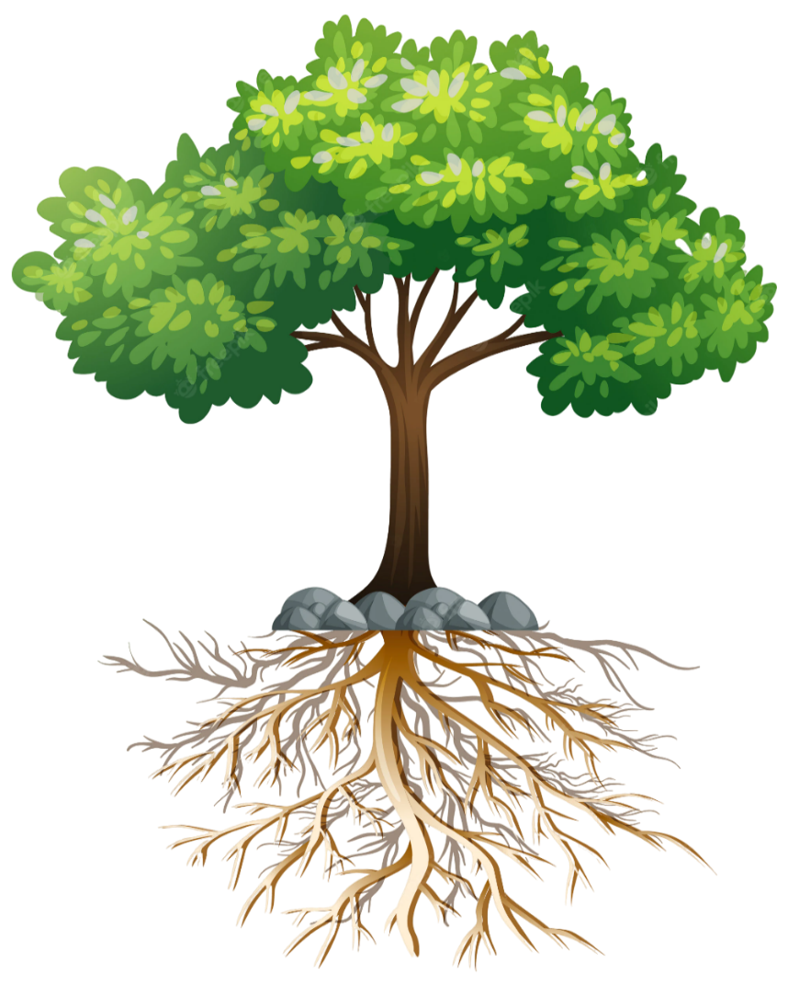
1
PASOS
 | SINTOMAS | EJEMPLO SINTOMAS
 |  | Costos extra por cuadrillas adicionales
 |  | Buques esperando atracar
ss on
1
Identificar los sintomas

2
Realizar la definición del problema

3
Adjuntar evidencia fotográfica del problema (si aplica)
2
 | DEFINICION DEL PROBLEMA | EJEMPLO DEFINICIÓN DEL PROBLEMA
4
Continuar con el análisis de causa - efecto
DEFINICIONES
 | prueba del problema | Desde el mes de junio hasta agosto en el embarque de contenedores el GMPH se encuentra en 12 box, cuando el rendimiento establecido es de 15 box esta brecha de 3 movimientos por hora tiene como consecuencia reclamos de la naviera, costos extra por cuadrillas adicionales y buques esperando atracar.
Tendencia

Proceso

Situación actual
Proceso
Situación actual
Situación deseada
Brecha
Tendencia
Sintomas
Situación deseada

Brecha
3

Sintomas | EVIDENCIA FOTOGRAFICA (solo si aplica)
 | POR CADA FOTOGRAFICA AÑADIDA AGREGAR NOMBRE O PIE DE FOTO

4

La causa raíz se encontrará mediante el analisis de causa - efecto, matriz multivotación y 5 porques (siguiente pestaña).

CAUSA - EFECTO
HOMBRE
MAQUINA
ENTORNO

PASOS
prueba del problema

ss on
Lluvia de ideas de posibles causas de acuerdo a su categoria
1

1
2
Seleccionar las causas que impactan directamente al problema y escribirlas en la caja

3
Continuar con la matriz multivotación (siguiente pestaña

2
Causas seleccionadas

MATERIAL
METODO
MEDIDA

MATRIZ MULTI-VOTACION
PASOS
1
1
Asignarle a cada causa una calificación de acuerdo a los criterios
2
MULTIVOTACION DE CAUSAS
Causa |  | Votación
 |  | Influencia | Frecuencia | Control | Evidencia | Total |  | Causas seleccionadas
Marca el check "5 porques", en aquellas causas seleccionada
1 | 0 |  |  |  |  | 0 | FALSE
2
2 | 0 |  |  |  |  | 0 | FALSE
3
Continuar con el analisis de los 5 porques (siguiente pestaña)
3 | 0 |  |  |  |  | 0 | FALSE
4 | 0 |  |  |  |  | 0 | FALSE
No todas las categorias influyen igual en una decisión, por lo que, cuentan con un peso distinto en la matriz Impacto (0.4)
Frecuencia (0.3)
Control (0.2)
Evidencia (0.1)
5 | 0 |  |  |  |  | 0 | FALSE
6 | 0 |  |  |  |  | 0 | FALSE
7 | 0 |  |  |  |  | 0 | FALSE
8 | 0 |  |  |  |  | 0 | FALSE
Para el resultados finales se considera lo siguiente: <2.0 (Baja prioridad)
2.0 - 2.4 (Validar)
>= 2.5 (Analisis 5 porques)
9 | 0 |  |  |  |  | 0 | FALSE
10 | 0 |  |  |  |  | 0 | FALSE
CRITERIOS

Influencia en el problema
Frecuencia
Control
Evidencia

1: Aunque se elimine la causa, el problema cambiaría muy poco
1 = Mayor a 1 mes
1 = No lo podemos controlar (clima, politica, etc.
1 = Suposiciones / opiniones

2: La causa contribuye de forma importante al problema, pero no parece ser la principal
2 = Entre 1 y 4 semanas
2 = Podemos influir en el cambio
2 = Obeservaciones en campo

3 = Diario o en cada evento
3 = Podemos cambiarlo directamente
3 = Datos / Registros / Mediciones
3: Si se elimina, el problema disminuiría significativamente

5 PORQUES
Durante el analisis de los 5 porques es posible que se habiliten vias alternas originadas por la misma causa, en esta misma plantilla tienes la opción de agregarlas en el boton + (agrupación de celdas) en la barra de herramientas

PASOS
Causa 1 |  |  |  | Causa 2 |  |  |  | Causa 3 |  |  |  | Causa 4 |  |  |  | Causa 5 |  |  |  | Causa 6 |  |  |  | Causa 7 |  |  |  | Causa 8 |  |  |  | Causa 9 |  |  |  | Causa 10
Realizar el analisis por cada causa resultante de la matriz multivotación. El ultimo porque es igual a la causa raíz
1
1
3
1 | ¿POR QUÉ? |  | PUEDE CAUSAR | 1 | ¿POR QUÉ? |  | PUEDE CAUSAR | 1 | ¿POR QUÉ? |  | PUEDE CAUSAR | 1 | ¿POR QUÉ? |  | PUEDE CAUSAR | 1 | ¿POR QUÉ? |  | PUEDE CAUSAR | 1 | ¿POR QUÉ? |  | PUEDE CAUSAR | 1 | ¿POR QUÉ? |  | PUEDE CAUSAR | 1 | ¿POR QUÉ? |  | PUEDE CAUSAR | 1 | ¿POR QUÉ? |  | PUEDE CAUSAR | 1 | ¿POR QUÉ? |  | PUEDE CAUSAR

2
Copiar y pegar el ultimo porque en la caja: "CAUSA RAIZ IDENTIFICADA"
3
2 | ¿POR QUÉ? |  | PUEDE CAUSAR | 2 | ¿POR QUÉ? |  | PUEDE CAUSAR | 2 | ¿POR QUÉ? |  | PUEDE CAUSAR | 2 | ¿POR QUÉ? |  | PUEDE CAUSAR | 2 | ¿POR QUÉ? |  | PUEDE CAUSAR | 2 | ¿POR QUÉ? |  | PUEDE CAUSAR | 2 | ¿POR QUÉ? |  | PUEDE CAUSAR | 2 | ¿POR QUÉ? |  | PUEDE CAUSAR | 2 | ¿POR QUÉ? |  | PUEDE CAUSAR | 2 | ¿POR QUÉ? |  | PUEDE CAUSAR

3
Validar cada uno de los porques utilizando el recurso "por lo tanto" con el fin de comprobar que tiene sentido
3 | ¿POR QUÉ? |  | PUEDE CAUSAR | 3 | ¿POR QUÉ? |  | PUEDE CAUSAR | 3 | ¿POR QUÉ? |  | PUEDE CAUSAR | 3 | ¿POR QUÉ? |  | PUEDE CAUSAR | 3 | ¿POR QUÉ? |  | PUEDE CAUSAR | 3 | ¿POR QUÉ? |  | PUEDE CAUSAR | 3 | ¿POR QUÉ? |  | PUEDE CAUSAR | 3 | ¿POR QUÉ? |  | PUEDE CAUSAR | 3 | ¿POR QUÉ? |  | PUEDE CAUSAR | 3 | ¿POR QUÉ? |  | PUEDE CAUSAR
3
3
4 | ¿POR QUÉ? |  | PUEDE CAUSAR | 4 | ¿POR QUÉ? |  | PUEDE CAUSAR | 4 | ¿POR QUÉ? |  | PUEDE CAUSAR | 4 | ¿POR QUÉ? |  | PUEDE CAUSAR | 4 | ¿POR QUÉ? |  | PUEDE CAUSAR | 4 | ¿POR QUÉ? |  | PUEDE CAUSAR | 4 | ¿POR QUÉ? |  | PUEDE CAUSAR | 4 | ¿POR QUÉ? |  | PUEDE CAUSAR | 4 | ¿POR QUÉ? |  | PUEDE CAUSAR | 4 | ¿POR QUÉ? |  | PUEDE CAUSAR

4
Continuar con las contramedidas para cada causa raíz (siguiente pestaña)
3
5 | ¿POR QUÉ? |  | PUEDE CAUSAR | 5 | ¿POR QUÉ? |  | PUEDE CAUSAR | 5 | ¿POR QUÉ? |  | PUEDE CAUSAR | 5 | ¿POR QUÉ? |  | PUEDE CAUSAR | 5 | ¿POR QUÉ? |  | PUEDE CAUSAR | 5 | ¿POR QUÉ? |  | PUEDE CAUSAR | 5 | ¿POR QUÉ? |  | PUEDE CAUSAR | 5 | ¿POR QUÉ? |  | PUEDE CAUSAR | 5 | ¿POR QUÉ? |  | PUEDE CAUSAR | 5 | ¿POR QUÉ? |  | PUEDE CAUSAR

4
 |  | CAUSA RAIZ IDENTIFICADA |  |  |  | CAUSA RAIZ IDENTIFICADA |  |  |  | CAUSA RAIZ IDENTIFICADA |  |  |  | CAUSA RAIZ IDENTIFICADA |  |  |  | CAUSA RAIZ IDENTIFICADA |  |  |  | CAUSA RAIZ IDENTIFICADA |  |  |  | CAUSA RAIZ IDENTIFICADA |  |  |  | CAUSA RAIZ IDENTIFICADA |  |  |  | CAUSA RAIZ IDENTIFICADA |  |  |  | CAUSA RAIZ IDENTIFICADA

CONTRAMEDIDAS
CONTRAMEDIDAS DE MITIGACION

Se pueden agregar las contramedidas que se consideren necesarias para atacar cada una de las causas raices identificadas en el analisis de los 5 porques, pueden existir multiples contramedidas para 1 sola causa. Es importante definir las contramedidas de mitigación para contener el problema mientras se implementan las acciones que eliminaran la causa raíz.
1
2
# | CAUSA RAIZ | ACCIÓN | RESPONSABLE | FECHA
1
2
3
PASOS
4
1
Copiar las causas raíz identificadas en el analisis de los 5 porques y pegarlas en la tabla de contramedidas de mitigación y de eliminación de causa raíz
5
6
Asignarle contramedidas de mitigación a cada una de las causas (en caso de aplicar). Esto debe incluir responsable y una fecha definida
7
2
8
Asignarle contramedidas de eliminación a cada una de las causas. Esto debe de incluir responsable y una fecha definida
9
3
10

CONTRAMEDIDAS DE ELIMINACIÓN DE CAUSA RAÍZ
# | CAUSA RAIZ | ACCIÓN | RESPONSABLE | FECHA
1
3
1
2
3
4
5
6
7
8
9
10

